Лист1
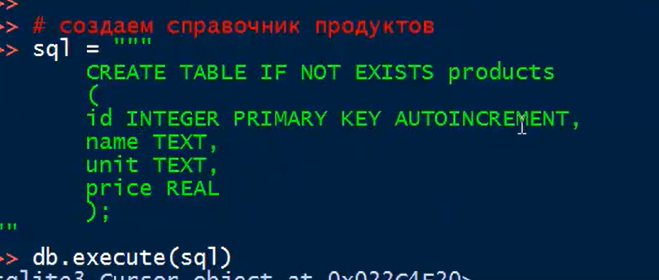
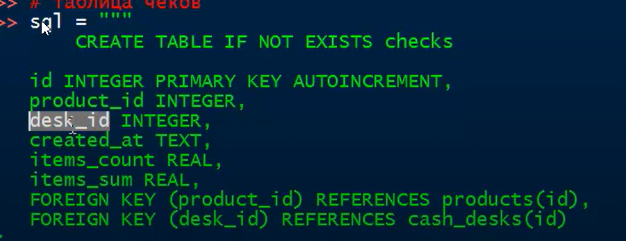
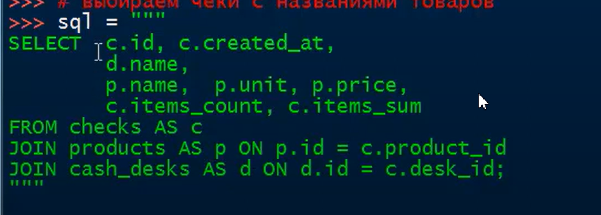
banks
BIC | Bank_name | Bank_reg_number | Filial_reg_number
044111111 | Филиал Некого Банка в г.Ростове-на-Дону | 9999 | 0001
044222222 | Филиал Некого Банка в г.Москве | 9999 | 0002
044333333 | Филиал Некого Банка в г.Санкт-Петербурге | 9999 | 0003
044444444 | Филиал Некого Банка в г.Воронеже | 9999 | 0004
044555555 | Филиал Некого Банка в г.Чебоксары | 9999 | 0005
044666666 | Филиал Некого Банка в г.Нижнем Новогороде | 9999 | 0006

clients
name | INN | KPP | OGRN | Date_of_reg | Subject_of_RF | City | Street | House_number
ООО "Рога и копыта" | 1111111111 | 111111111 | 1111111111111 | 2000-01-01 | Ростовская область | Ростов-на-Дону | Некая | 1
ЗАО "Копыта и рога" | 2222222222 | 222222222 | 2222222222222 | 2001-02-02 | Ростовская область | Азов | Другая | 2
ПАО "Рог у копыта" | 3333333333 | 333333333 | 3333333333333 | 2002-03-03 | Ростовская область | Каменск-Шахтинск | Непонятная | 3
ГУП "Копыта без рогов" | 4444444444 | 333333333 | 4444444444444 | 2003-04-04 | Ростовская область | Шахты | Тасамая | 4

accounts
INN | Account_number | Account_currency
1111111111 | 40702810000000000001 | 643
1111111111 | 40702840000000000001 | 840
1111111111 | 40702978000000000001 | 978
2222222222 | 40702810000000000002 | 643
2222222222 | 40702156000000000002 | 156
3333333333 | 40702810000000000003 | 643
3333333333 | 40702840000000000003 | 840
3333333333 | 40702398000000000003 | 398
4444444444 | 40702810000000000004 | 398

counterparty
Counter_name | Counter_country_code | Counter_Bank_Name | Counter_Bank_country_code
Внешбелорг | 112 | Белторгбанк | 112
China some org | 156 | Bank of China | 156
Казахорг | 398 | Казкомбанк | 398
Узбеквнешторг | 860 | Узбекбанк | 860

country_code_dir
country_code | country_name
112 | Республика Белорусь
156 | Китай
398 | Казахстан
643 | Росиийская Федерация
860 | Узбекистан

val_code_dir
val_code | val_name
112 | Белорусский рубль
156 | Китайский юань
398 | Казахский тенге
643 | Рубль РФ
860 | Узбекский сом

unic_contr_numb
ucn_numb | ucn_date | INN | Counter_name | Contract_number | contract_date | val_code | sum_of_contract | date_of_issue_of_contract
24010001/9999/0001/2/1 | 2024-01-01 | 1111111111 | Внешбелорг | 1-A | 2023-12-12 | 643 | 1000000 | 2025-12-31
23080004/9999/0001/2/1 | 2023-08-15 | 2222222222 | China some org | CN-5 | 2023-07-01 | 156 | 500000 | 2024-12-31
23120015/9999/0001/2/1 | 2023-12-10 | 3333333333 | Казахорг | 101223 | 2023-12-01 | 398 | 30000000 | 2026-10-01
22100005/9999/0001/2/1 | 2022-10-10 | 4444444444 | Узбеквнешторг | 15-UZ | 2022-09-25 | 643 | 15000000 | 2024-12-31

payments
ucn_numb | payment_date | payment_sign | VO_code | val_code | payment_sum | expected_time
24010001/9999/0001/2/1 | 2024-06-01 | 2 | 11200 | 643 | 1000000
24010001/9999/0001/2/1 | 2024-07-15 | 2 | 11100 | 643 | 1560000 | 2024-12-31
24010001/9999/0001/2/1 | 2024-08-07 | 2 | 11100 | 643 | 300000 | 2024-12-31
24010001/9999/0001/2/1 | 2024-09-01 | 2 | 11200 | 643 | 2500000
23080004/9999/0001/2/1 | 2023-10-01 | 2 | 11100 | 156 | 3000 | 2023-12-31
23080004/9999/0001/2/1 | 2024-04-01 | 2 | 11100 | 156 | 10000 | 2024-06-01
23080004/9999/0001/2/1 | 2024-08-01 | 2 | 11100 | 156 | 14000 | 2024-10-15
23120015/9999/0001/2/1 | 2024-01-10 | 2 | 21100 | 398 | 1200000 | 2024-09-30
23120015/9999/0001/2/1 | 2024-06-15 | 2 | 21200 | 398 | 2800000
22100005/9999/0001/2/1 | 2024-06-15 | 2 | 12060 | 643 | 15000000

supp_doc
ucn_numb | supp_doc_numb | supp_doc_date | supp_doc_code | val_code | supp_doc_sum | sum_2_or_1_sign | delivery_sign | expected_time
24010001/9999/0001/2/1 | 10216100/030424/0001564 |  | 01_4 | 643 | 1000000 |  | 4
24010001/9999/0001/2/1 | 10216100/150924/0002845 |  | 01_4 | 643 | 2800000 | 300000 | 3
23080004/9999/0001/2/1 | 10013060/010724/0007115 |  | 01_4 | 643 | 13000 |  | 3
23120015/9999/0001/2/1 | 1 | 2024-08-01 | 04_4 | 398 | 2800000 |  | 4

